상품제안서
우리방짜유기 위스키잔 2P | 상품코드: S41796

 |  |  |  |  |  |  | 02-713-8555 | www.synergygift.co.kr
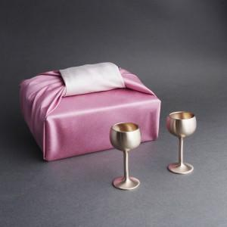

【상세/제작정보】 | <p><span style="font-size: 14pt;">※ 기본수량 이하 발주 가능합니다.</span></p>

【인쇄/포장옵션】 | 실크, 레이저, 불박 / 겹보자기포장

【공급단가】 | 수량 | 10~ | 30~ | 50~ | 100~ | 300~
*VAT별도 | 단가 | 96,000원 | 92,800원 | 91,200원 | 88,800원 | 87,200원

【상품 URL】 | https://synergygift.co.kr:443/src/goods_detail.php?gdno=41796

